14市町別_被保険者一人当たりの医療費グラフ
年度別 被保険者一人当たりの医療費
14市町別
 | 令和元年度 | 令和2年度 | 令和3年度 | 令和4年度 | 令和5年度 | 令和6年度
池田市 | 831792.67319 | 791967.53264 | 788502.01302 | 816866.34487 | 843072.97875 | 847586.48622
枚方市 | 815063.89365 | 790854.34328 | 781756.75475 | 779869.63946 | 794926.72473 | 810133.39632
八尾市 | 791431.06374 | 777270.29046 | 775077.88615 | 797069.35508 | 786576.0099 | 804351.53503
寝屋川市 | 817131.42457 | 795337.95202 | 799008.31648 | 800626.53833 | 789114.15716 | 808466.43796
松原市 | 789602.16916 | 772902.32537 | 776924.14305 | 780427.31668 | 811548.64291 | 821964.49081
箕面市 | 810337.39004 | 785236.57245 | 791340.19191 | 814684.75223 | 812079.17336 | 822277.50209
柏原市 | 825853.56764 | 767878.30108 | 768878.29606 | 774689.1453 | 771176.21932 | 781872.30341
羽曳野市 | 797440.76538 | 790210.06225 | 790045.45909 | 790232.50789 | 795571.15836 | 822442.34184
摂津市 | 814468.51883 | 788226.5624 | 789587.48973 | 817156.20971 | 827829.66279 | 857392.82997
藤井寺市 | 798952.61649 | 783649.81508 | 792195.09392 | 801654.82845 | 789648.09357 | 790797.38871
交野市 | 780389.60711 | 752042.6041 | 744535.43581 | 744713.59903 | 756249.1566 | 789885.45698
豊能町 | 757585.83497 | 717786.21928 | 713350.10789 | 771444.26223 | 767770.27513 | 787816.23642
太子町 | 749490.96538 | 754550.82107 | 714303.25192 | 753036.50365 | 744102.23254 | 787470.19148
河南町 | 784347.3324 | 727444.6318 | 740947.25919 | 747309.7069 | 801640.78331 | 789642.79755
広域連合全体 | 882614.31964 | 858076.51215 | 848405.77066 | 855816.27431 | 864239.92447 | 882248.68098

14市町別_被保険者一人当たりの医療費MAP
被保険者一人当たりの医療費の前年比(令和5年度に対する令和6年度の増減)
14市町別

 | 増加

 | 増減なし

 | 減少

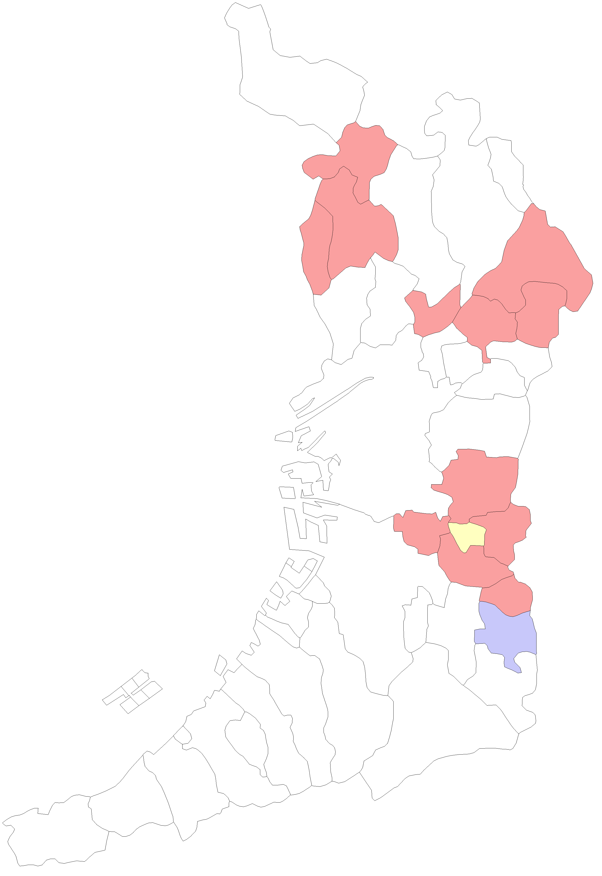
 |  | 大阪市
 |  | 堺市

能勢町

豊能町

島本町

茨木市
高槻市

箕面市

池田市
枚方市

豊中市
吹田市
摂津市
寝屋川市
交野市

守口市
四條畷市
門真市

大東市

大阪市
東大阪市

八尾市

松原市
柏原市
藤井寺市

羽曳野市

高石市
堺市
太子町

泉大津市
富田林市
忠岡町
大阪狭山市
河南町

千早赤阪村
貝塚市
岸和田市

和泉市
河内長野市
田尻町
熊取町

泉南市
泉佐野市

阪南市

岬町

14市町別_レセプト一件当たりの医療費グラフ
年度別 レセプト一件当たりの医療費
14市町別
 | 令和元年度 | 令和2年度 | 令和3年度 | 令和4年度 | 令和5年度 | 令和6年度
池田市 | 32563.711944 | 32326.180607 | 32102.238835 | 33199.457777 | 34379.340122 | 33999.332989
枚方市 | 33205.105508 | 33741.964429 | 33071.103667 | 33036.012423 | 33981.938691 | 34246.337372
八尾市 | 30605.757495 | 31425.835613 | 31409.866555 | 32269.37859 | 32133.973912 | 32704.409064
寝屋川市 | 32606.166551 | 33220.191259 | 33494.27066 | 33747.254256 | 33239.557634 | 33630.631108
松原市 | 30050.720273 | 30172.555051 | 30334.622875 | 30469.538515 | 31895.016054 | 32482.395137
箕面市 | 31440.281896 | 31996.36438 | 32284.99227 | 32784.877001 | 32355.844877 | 32357.371364
柏原市 | 29169.161998 | 28514.608646 | 29279.817292 | 29565.684784 | 29896.818791 | 30573.467001
羽曳野市 | 32086.634076 | 32882.259163 | 32681.681545 | 32927.098803 | 33376.354795 | 33737.170259
摂津市 | 33461.803846 | 33215.800655 | 33330.119996 | 34457.808619 | 34877.773507 | 35550.545925
藤井寺市 | 31418.796636 | 32048.257808 | 32465.196711 | 32948.137948 | 32726.064811 | 32582.242404
交野市 | 31219.406015 | 31833.469797 | 31573.80943 | 31347.618767 | 31816.078844 | 32625.213803
豊能町 | 30316.17296 | 30543.411955 | 30262.055348 | 31583.349876 | 30950.775039 | 31794.392105
太子町 | 35853.200466 | 37016.03213 | 35318.212089 | 36394.188178 | 35963.029599 | 35240.74394
河南町 | 35069.689575 | 34141.188346 | 35066.527815 | 35365.385017 | 38478.018525 | 38262.170441
広域連合全体 | 33813.295528 | 34204.016912 | 33739.021135 | 33912.728237 | 34268.06952 | 34727.825598

14市町別_レセプト一件当たりの医療費MAP
レセプト一件当たりの医療費の前年比(令和5年度に対する令和6年度の増減)
14市町別

 | 増加

 | 増減なし

 | 減少

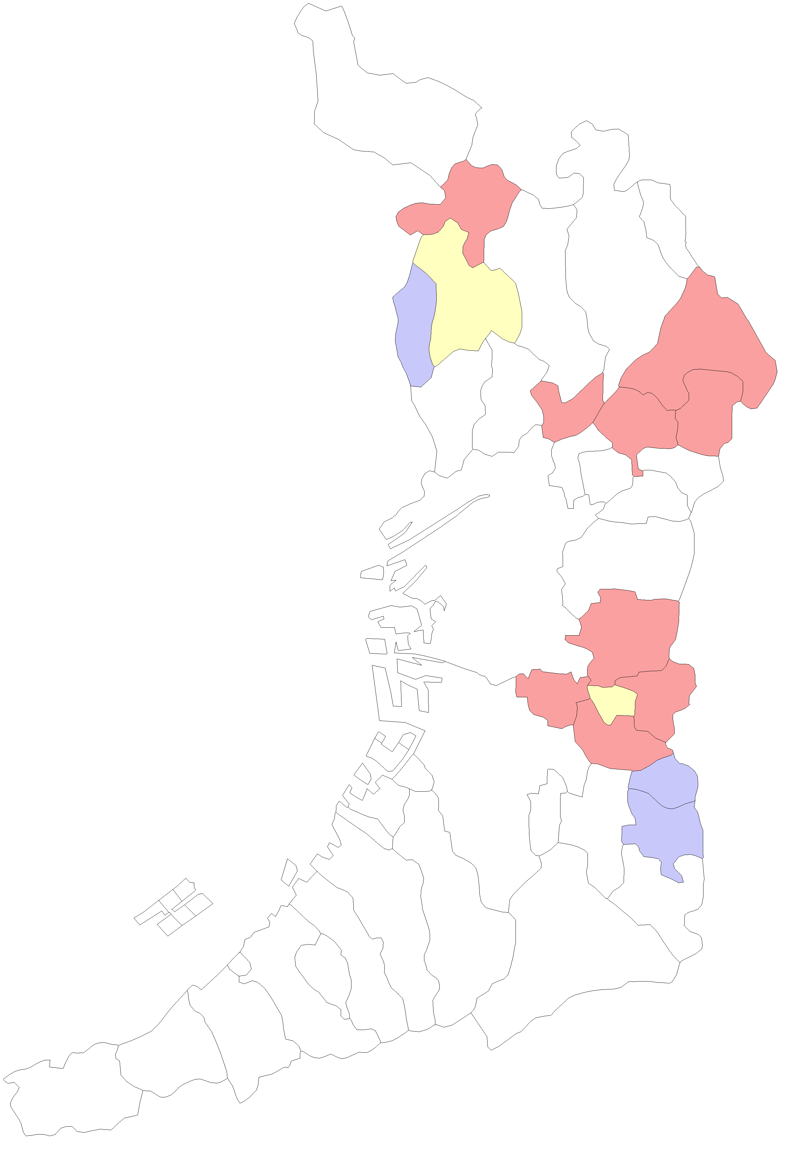
 |  | 大阪市
 |  | 堺市

能勢町

豊能町

島本町

茨木市
高槻市

箕面市

池田市
枚方市

豊中市
吹田市
摂津市
寝屋川市
交野市

守口市
四條畷市
門真市

大東市

大阪市
東大阪市

八尾市

松原市
柏原市
藤井寺市

羽曳野市

高石市
堺市
太子町

泉大津市
富田林市
忠岡町
大阪狭山市
河南町

千早赤阪村
貝塚市
岸和田市

和泉市
河内長野市
田尻町
熊取町

泉南市
泉佐野市

阪南市

岬町

14市町別_受診率グラフ
年度別 受診率
14市町別
 | 令和元年度 | 令和2年度 | 令和3年度 | 令和4年度 | 令和5年度 | 令和6年度
池田市 | 25.543545976 | 24.499260902 | 24.562212532 | 24.604809824 | 24.522663197 | 24.929503367
枚方市 | 24.546342533 | 23.438301731 | 23.638665423 | 23.606651719 | 23.392624298 | 23.656059553
八尾市 | 25.858894813 | 24.73348044 | 24.676255303 | 24.700486651 | 24.478018563 | 24.594590089
寝屋川市 | 25.060640701 | 23.941401957 | 23.855074337 | 23.724197894 | 23.740212366 | 24.039585679
松原市 | 26.275648703 | 25.616071429 | 25.611795019 | 25.613361892 | 25.444371671 | 25.304922477
箕面市 | 25.773858921 | 24.541431118 | 24.511085067 | 24.849407006 | 25.098376397 | 25.412370271
柏原市 | 28.312557203 | 26.929294756 | 26.259668508 | 26.202306863 | 25.794591215 | 25.573557077
羽曳野市 | 24.852739726 | 24.031501556 | 24.173953779 | 23.999457487 | 23.836370485 | 24.377929018
摂津市 | 24.340245451 | 23.730470043 | 23.689908402 | 23.714688846 | 23.735163675 | 24.117571409
藤井寺市 | 25.429128485 | 24.45218145 | 24.401364358 | 24.330808306 | 24.12902676 | 24.270809201
交野市 | 24.99693962 | 23.624273725 | 23.580792094 | 23.756624213 | 23.769401638 | 24.210889828
豊能町 | 24.989494419 | 23.5005251 | 23.572427572 | 24.425663056 | 24.80617284 | 24.77846514
太子町 | 20.90443686 | 20.384432843 | 20.224785165 | 20.691119691 | 20.690754945 | 22.34544744
河南町 | 22.365391365 | 21.306951136 | 21.129758358 | 21.131106209 | 20.833733493 | 20.637689615
広域連合全体 | 26.102582013 | 25.087009937 | 25.146128788 | 25.23584267 | 25.219976981 | 25.404662278

14市町別_受診率MAP
受診率の前年比(令和5年度に対する令和6年度の増減)
14市町別

 | 増加

 | 増減なし

 | 減少

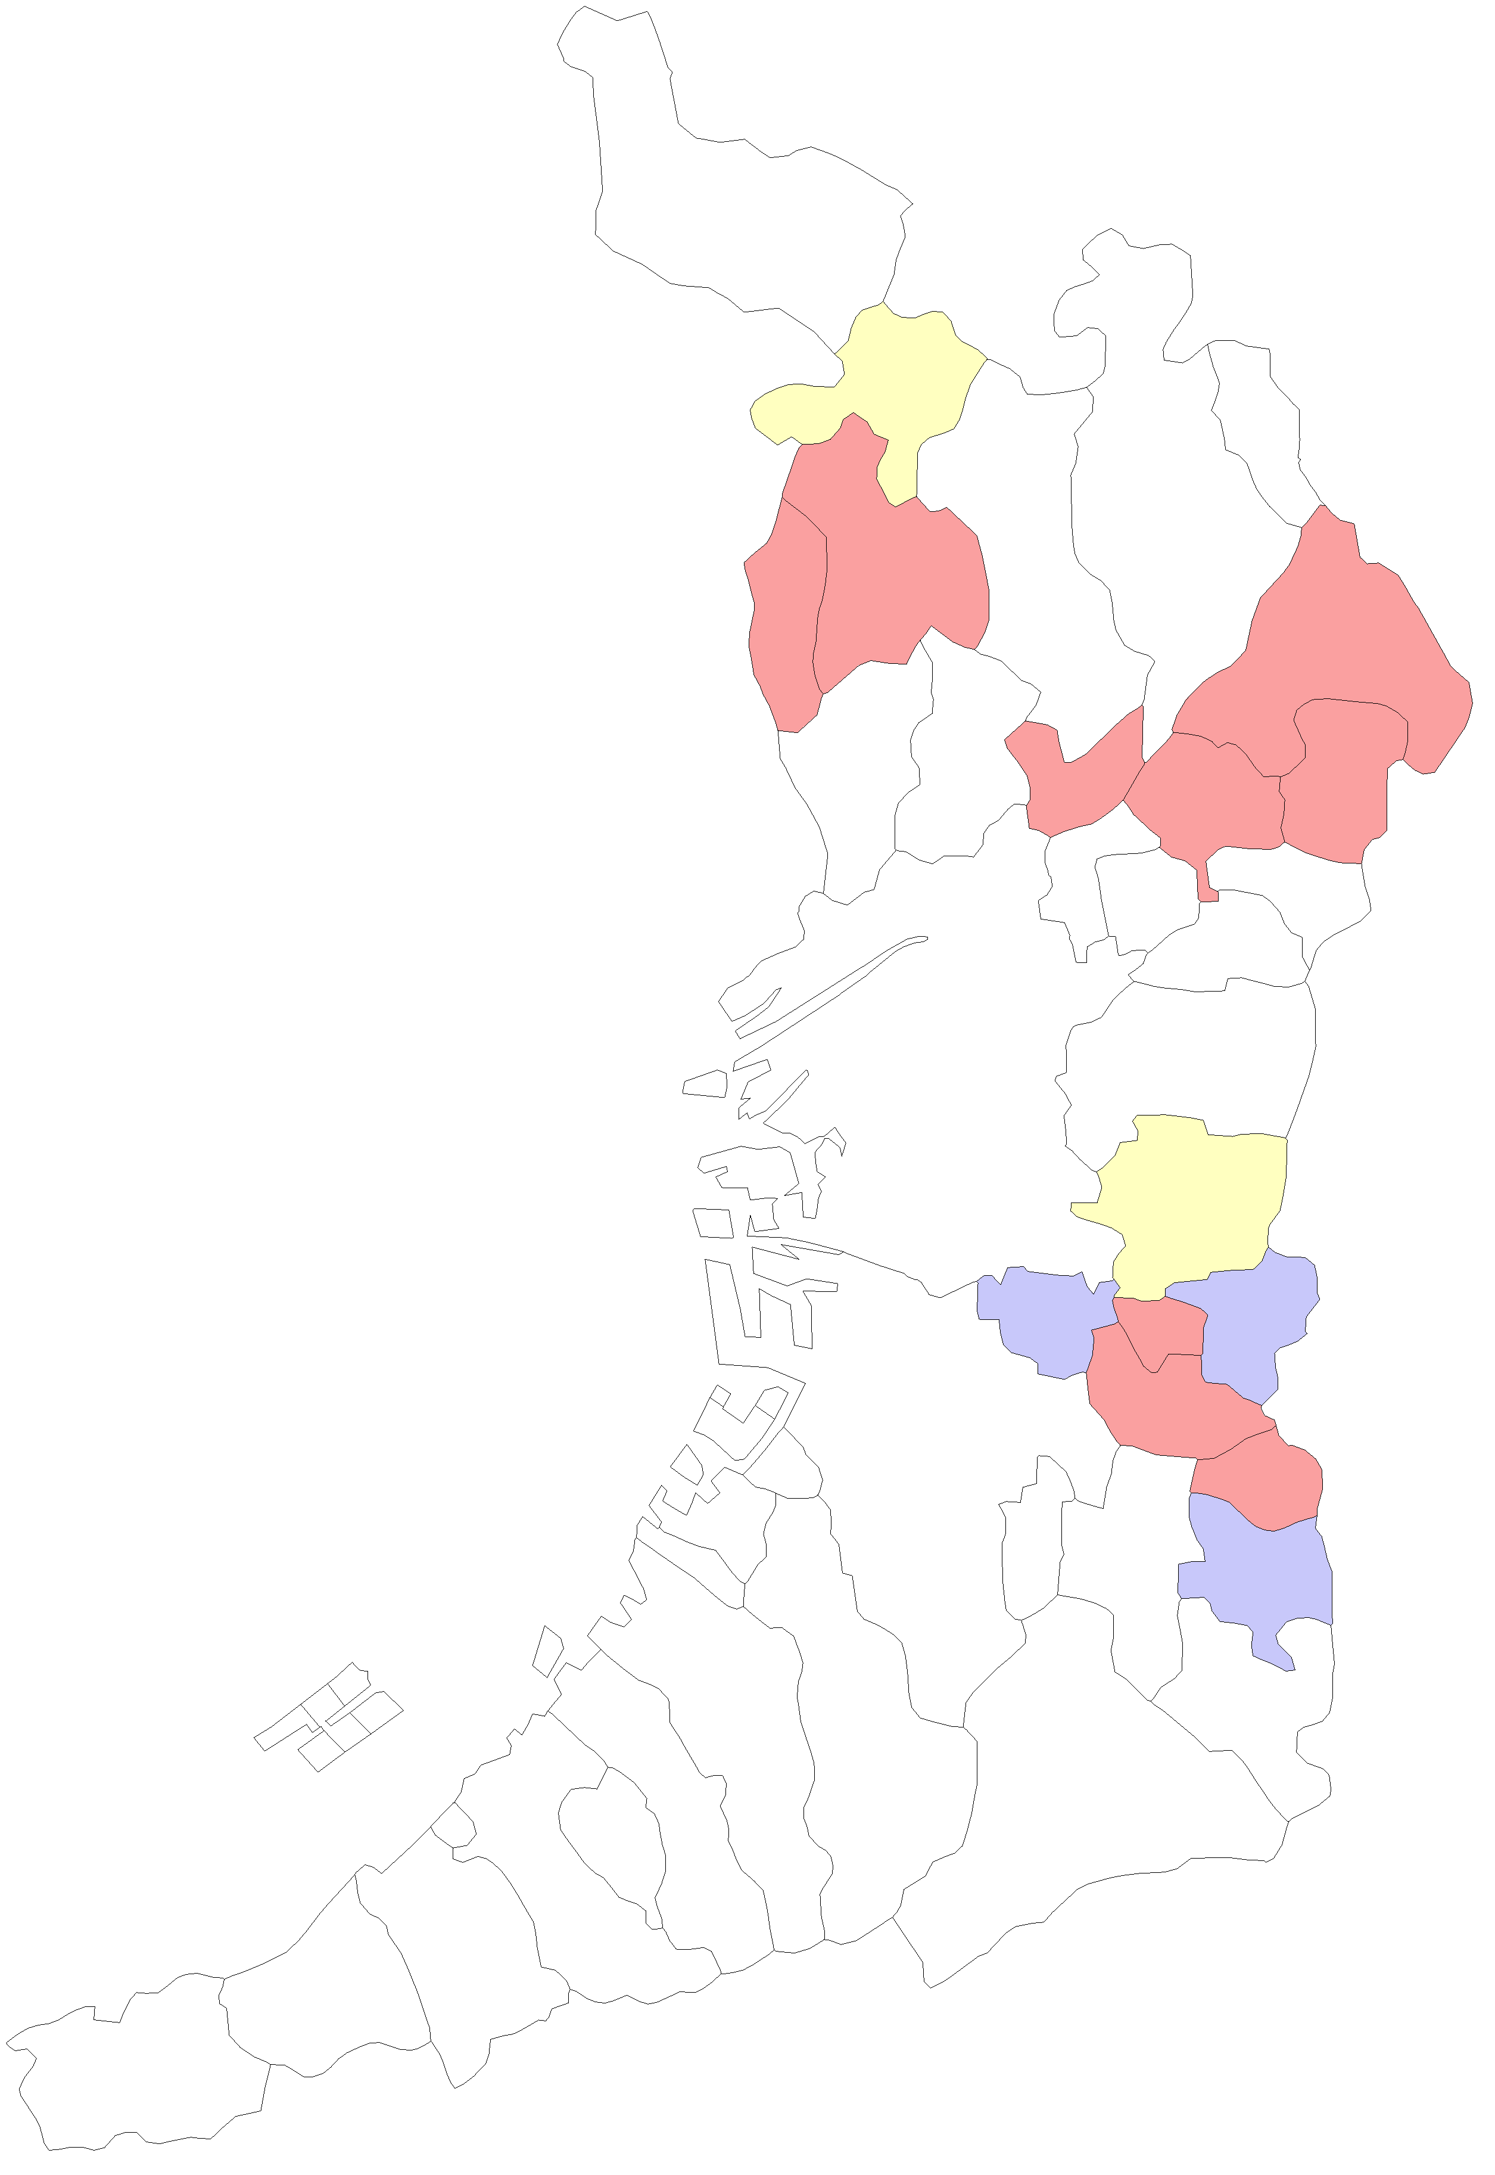
 |  | 大阪市
 |  | 堺市

能勢町

豊能町

島本町

茨木市
高槻市

箕面市

池田市
枚方市

豊中市
吹田市
摂津市
寝屋川市
交野市

守口市
四條畷市
門真市

大東市

大阪市
東大阪市

八尾市

松原市
柏原市
藤井寺市

羽曳野市

高石市
堺市
太子町

泉大津市
富田林市
忠岡町
大阪狭山市
河南町

千早赤阪村
貝塚市
岸和田市

和泉市
河内長野市
田尻町
熊取町

泉南市
泉佐野市

阪南市

岬町

